Sheet1

提 案 書

災害対策トイレセット20回分 MT-40 |  | 参考上代 | ¥4,000 | 販売価格
 |  | （税別） |  | （税別）
【JAN】 | 4562121887824
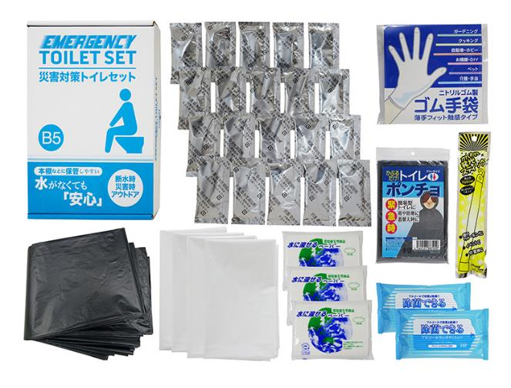

 |  |  | 【商品番号】 MT40 【パッケージサイズ】 190×278×60㎜・900g 【個装形態】 化粧箱入 【入数】 15 【セット内容】 吸収性凝固剤×20・排便処理袋×20・収納外袋×４・ゴム手袋・トイレポンチョ・発光スティック・水に流せるペーパー×3・除菌アルコールウェットティッシュ×２ 【商品説明】 コンパクトに備蓄しやすいトイレ処理キット 【備考】 一部色・柄・商品が変更になる場合があります。ご了承ください。 【生産国】 中国・日本・タイまたはマレーシア

